Sheet1
 |  | للطلب (مؤسسة وردة الحلويات للتجارة) الرياض تلفون (0112293200 - 0114530133)
 | الصورة | الإسم | الشد | تاريخ الانتهاء | الكمية
1 | 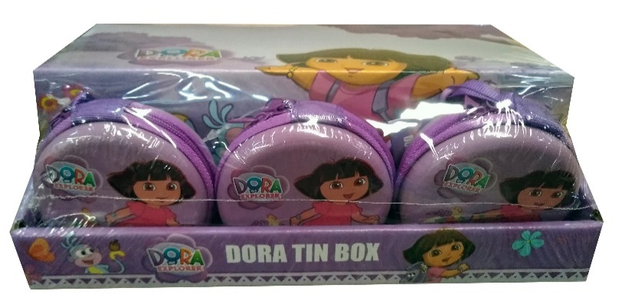 | دورا حلاوة دائري Dora round | 12 | 30/10//2023
 |  |  | 12X8
2 | 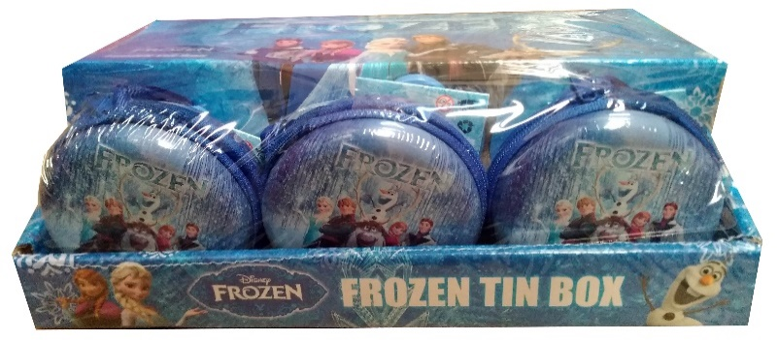 | فروزن حلاوة دائري Frpzrn Round | 12 | 30/10//2023 | 15
 |  |  | 12X8
3 | 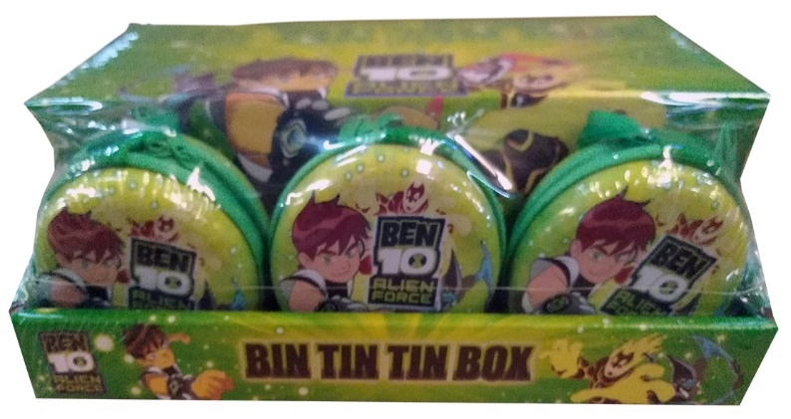 | بن تن حلاوة دائري Ben ten round | 12 | 30/10/2023
 |  |  | 12X8
4 | 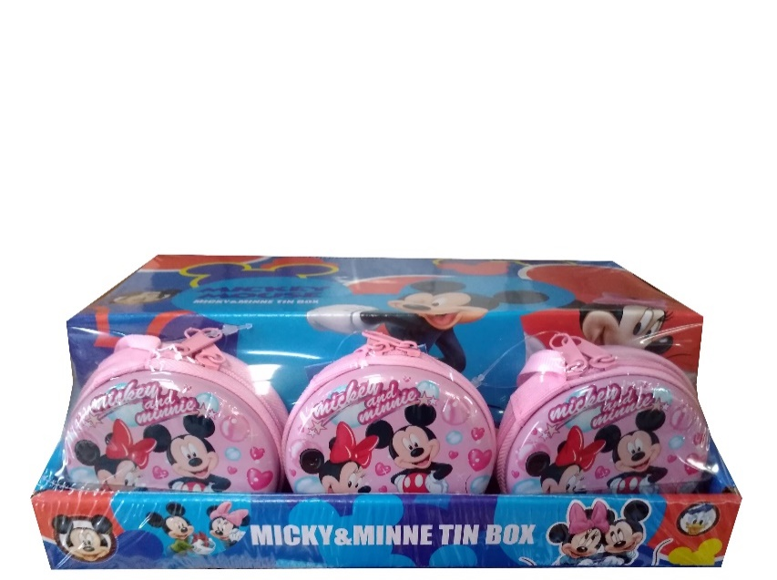 | ميكي حلاوة دائري Mickey round | 12 | 30/10//2023 | 15
 |  |  | 12X8
5 | 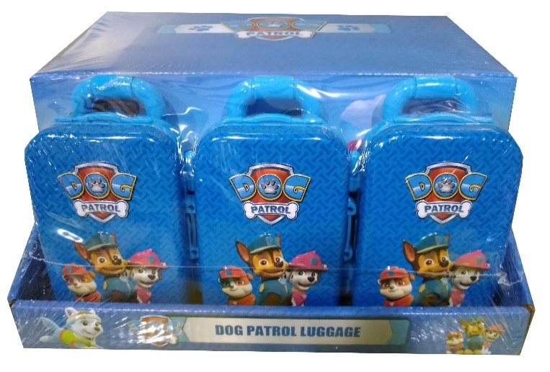 | دوج باترولل أولاد حلاوة حقيبة dog patrol boy Luggage | 12 | 30/10//2023 | 15
 |  |  | 12X8
6 | 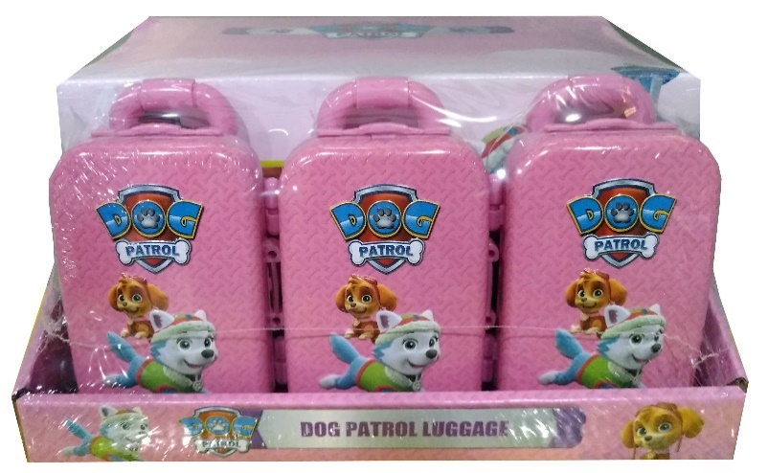 | دوج باترولل بنات حلاوة حقيبة dog patrol girl Luggage | 12 | 30/10//2023 | 15
 |  |  | 12X8
7 | 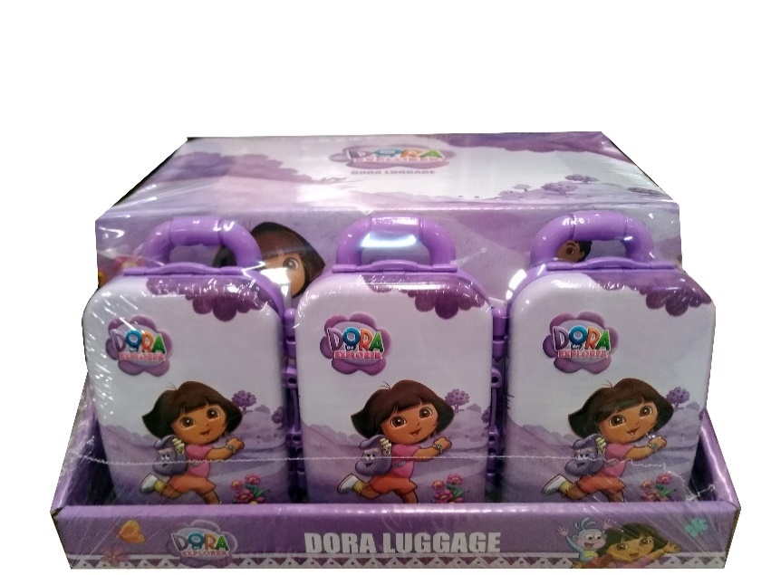 | دورا حلاوة حقيبة Dora Luggage | 12 | 30/10//2023
 |  |  | 12X8
8 | 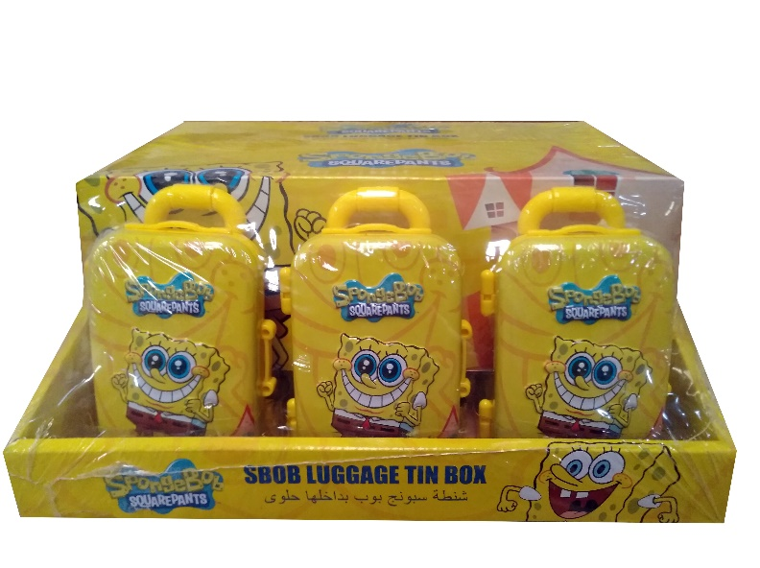 | سبونج بوب حلاوة حقيبة Sbob luggage | 12 | 30/10//2023
 |  |  | 12X8
9 | 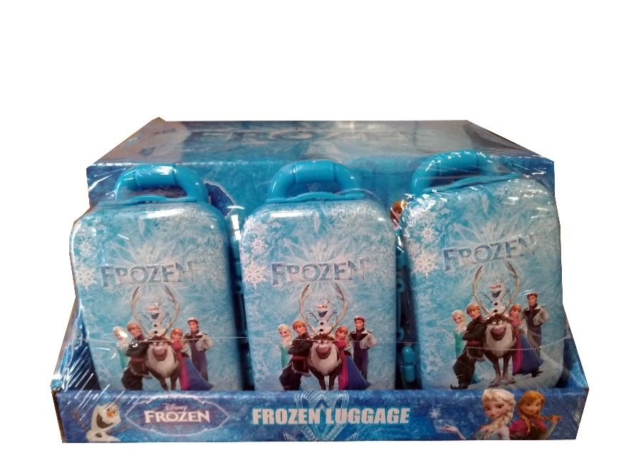 | فروزن حلاوة حقيبة Frozen Luggage | 12 | 30/10//2023
 |  |  | 12X8
10 | 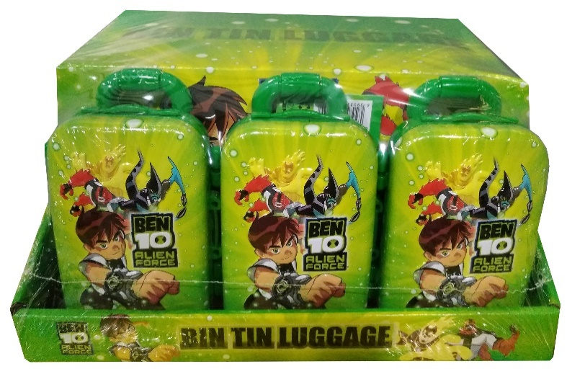 | بن تن حلاوة حقيبة Ben ten Luggage | 12 | 30/10//2023
 |  |  | 12X8
11 | 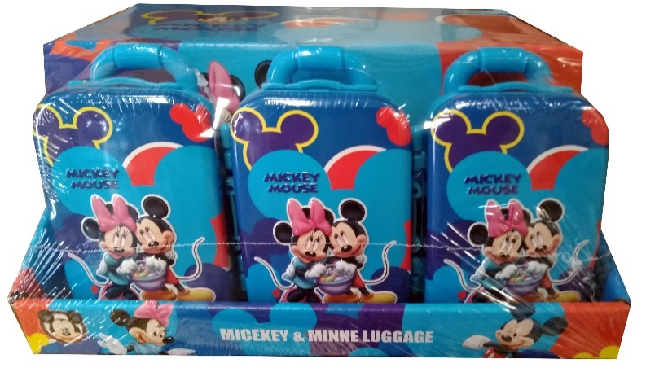 | ميكي حلاوة حقيبة Mickey Luggage | 12 | 30/10//2023 | 10
 |  |  | 12X8

